Sheet1
TimeFrame

Người thực hiện: |  | thangbk236
Ngày lên kế hoạch: |  | 2021-11-11

Bản kế hoạch này sẽ được cập nhật theo đường link github |  |  | https://github.com/thangbk236/QuanTriFx
Mỗi người nên tự tạo ra bản kế hoạch trade cho riêng mình
Chưa kiếm được tiền từ thị trường nên phải đi viết tài liệu để quản trị rủi cho cho những người mới bắt đầu

Donate USDT Binance Smart Chain (BEP20) |  | 0xed05b97f46e60a7a65605eaba9a4b502d32f9510

Nội dung |  | TimeFrame |  | Lĩnh ngộ tinh túy thị trường

Tất cả các tài liệu chỉ viết ví dụ cho trường hợp là tăng, còn giảm thì cũng tương tự

 | Việc lựa chọn timeframe là vô cùng quan trọng cho trader để có thể thành công giao dịch trong thị trường
 | Về nguyên tắc thì timeframe nào cũng có thể dùng để giao dịch được
 | Những time frame nhỏ thì thị trường sẽ biến động rất nhiều
 | Những timeframe lớn thì thị trường sẽ có những cấu trúc rõ ràng
 | Vì vậy chúng ta nên tìm những timeframe lớn một chút để giao dịch và đem lại hiệu quả cao hơn
 | Thế khung nào có thể sử dụng

 | Ta sẽ xem một số hình sau

 | Khung M5
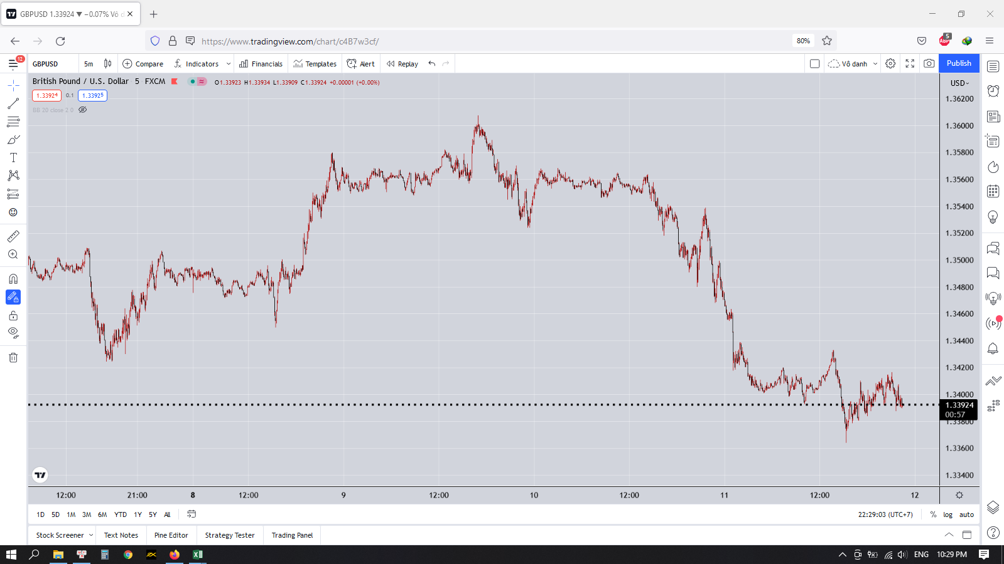

 | Khung M15
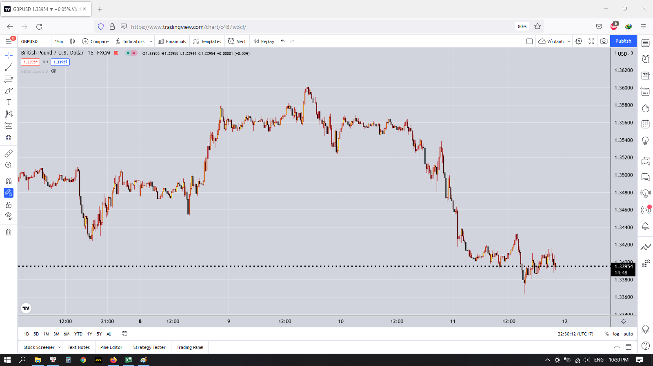

 | Khung H1
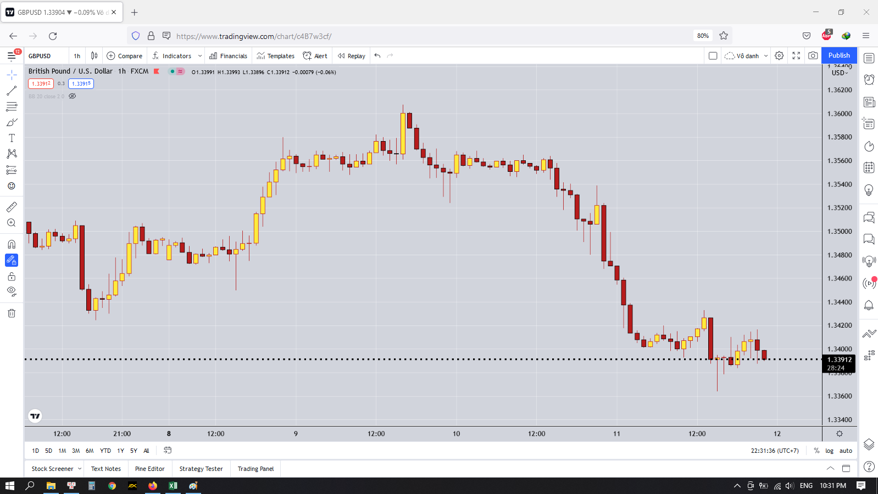

 | Khung H4

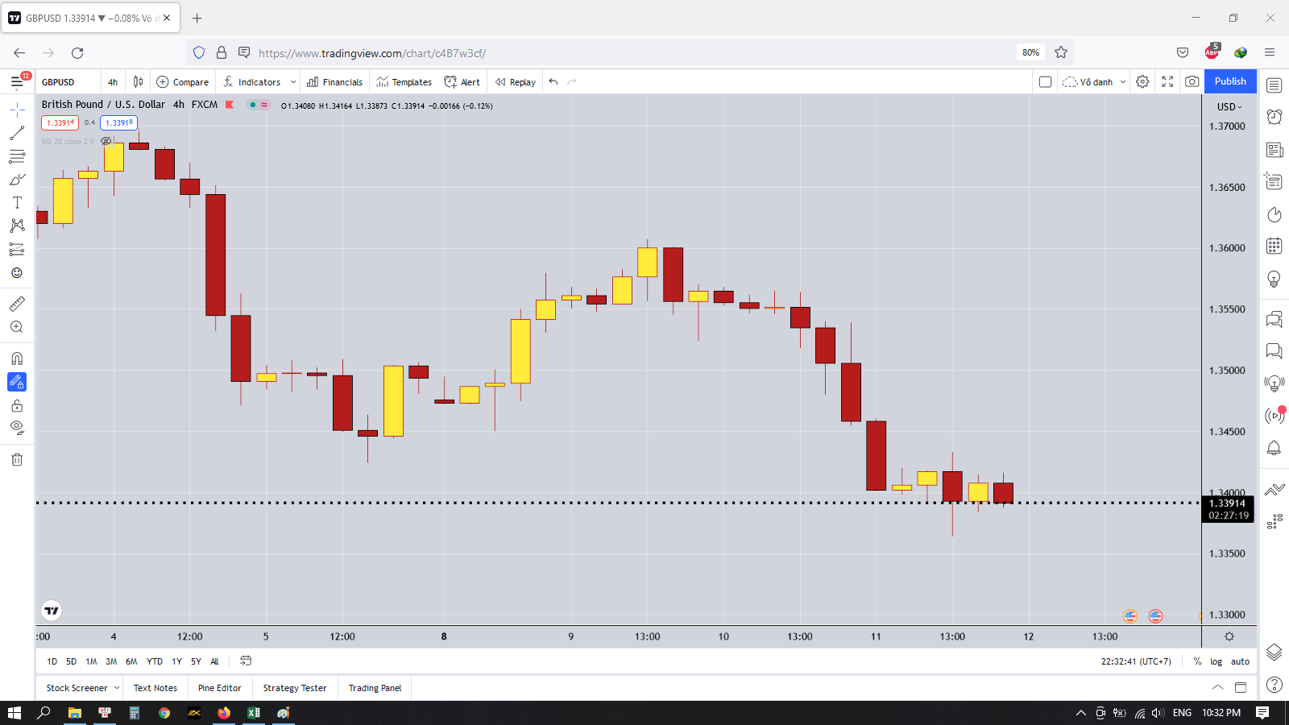

 | Ngoài ra còn có các khung D1 hay W1 nhưng đối với những người giao dịch ngắn hạn trong ngày hoặc vài ngày thì chỉ cần xem qua khi kết thúc ngày hoặc kết thúc tuần thôi

 | Sau khi ta xem xong các hình dưới thì ta có thể thấy rằng khung H1 là cho ra biểu đồ tốt nhất để có thể thực hiện phân tích và giao dịch
 | Do đó ta sẽ tập trung đi vào phân tích và vào lệnh dựa trên timeframe H1
 | Các timeframe khác ta có thể dùng để hỗ trợ cho việc vào lệnh đạt tỷ lệ RR cao hơn

 | Đối với các cặp tiền khác thì ta sẽ quan sát từ timeframe nhỏ rồi tăng dần đến khi thấy được cấu trúc thị trường rõ ràng, những con sóng chạy thành xu hướng thì sẽ lấy timeframe đó làm cơ sở cho việc phân tích và vào lệnh

